Worksheet
 |  |  |  |  | 8 (812) 565 05 34 |  |  | sales@miniworks.ru
 |  |  |  |  | Алматы |  |  | отдел продаж
 |  |  | Адрес |  |  |  |  | Режим работы
 |  |  | Алматы |  |  |  |  | Пн – Пт: с 8:00 до 18:00
HDPE125005
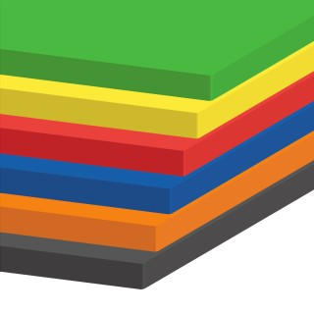 |  |  |  | 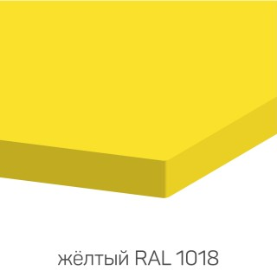 |  | 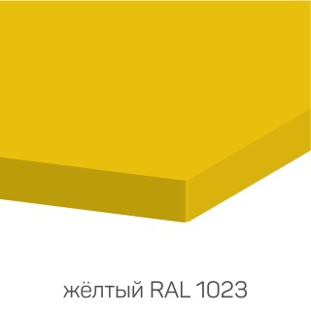 |  | 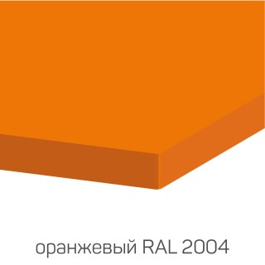 |  | 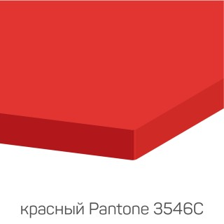
Артикул |  | Цвет |  | от 10000 | от 5000 | от 1000 | от 500 | от 100 | розница | Наличие на 12.09.2026
HDPE12BK |  | черный |  | ― | ― | ― | ― | 29900.00р. | 41800.00р. | —
HDPE12W |  | белый |  | ― | ― | ― | ― | 29900.00р. | 41800.00р. | —
HDPE12GR |  | серый |  | ― | ― | ― | ― | 29900.00р. | 41800.00р. | —
HDPE128016 |  | коричневый (RAL 8016) |  | ― | ― | ― | ― | 29900.00р. | 41800.00р. | —
HDPE128017 |  | коричневый (RAL 8017) |  | ― | ― | ― | ― | 29900.00р. | 41800.00р. | —
HDPE126038 |  | зеленый (RAL 6038) |  | ― | ― | ― | ― | 29900.00р. | 41800.00р. | —
HDPE122004 |  | оранжевый (RAL 2004) |  | ― | ― | ― | ― | 29900.00р. | 41800.00р. | —
HDPE125005 |  | синий (RAL 5005) |  | ― | ― | ― | ― | 29900.00р. | 41800.00р. | —
HDPE125002 |  | синий (RAL 5002) |  | ― | ― | ― | ― | 29900.00р. | 41800.00р. | —
HDPE126014 |  | защитный (RAL 6014) |  | ― | ― | ― | ― | 29900.00р. | 41800.00р. | —
HDPE121023 |  | желтый (RAL 1023) |  | ― | ― | ― | ― | 29900.00р. | 41800.00р. | —
HDPE121018 |  | желтый (RAL 1018) |  | ― | ― | ― | ― | 29900.00р. | 41800.00р. | —
HDPE12R |  | красный |  | ― | ― | ― | ― | 29900.00р. | 41800.00р. | —
 | Все цены указаны в рублях и включают в себя НДС. Все цены указаны при условии 100% предоплаты и действительны в течение 5 дней. Все цены указаны при условии самовывоза продукции со склада в г. Алматы (для иногородних клиентов доставка до склада ТК в г. Алматы бесплатна). Все цены указаны за стандартный цвет для каждого вида изделия (изменение цвета на любой из предлагаемой палитры +20% к стоимости, изменение цвета на любой по системе RAL +50% к стоимости). О возможных сроках поставки заказного товара, необходимо уточнять заранее

